量化一-结算数据
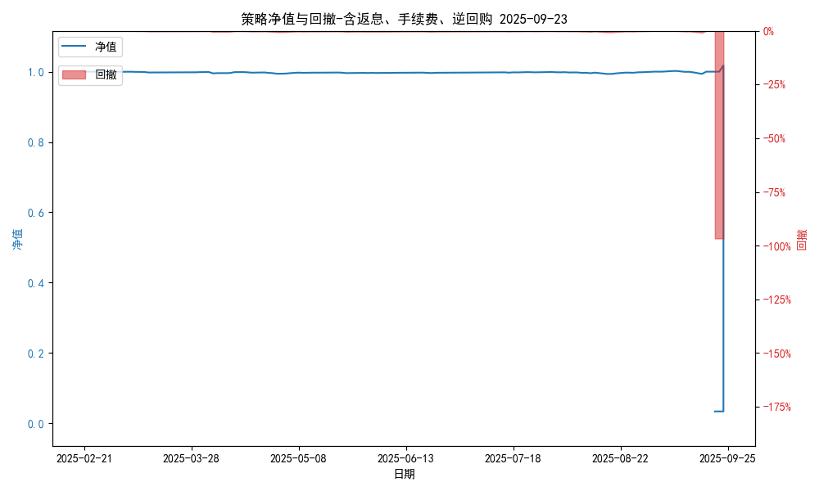
统计日期 | 2025-09-23 | (金额单位：元)
一、账户资产及收益情况
账户名称 | 量化一
账户编号 | 85001
资产单元名称 | 量化一-投机单元 | 权益类一单元
单元资产净值 | 517,654.02 | 500,021.33
账户资产净值 | 1,017,675.35
返息、逆回购 | 26,112.85 | 193,350.12
手续费 | 1,657.62 | -
总盈利/亏损(含返息、逆回购、手续费) | -28982324.65
收益率(含返息、逆回购、手续费) | -96.6077%
总盈利/亏损(不含返息、逆回购、手续费) | -29,203,445.24
收益率(不含返息、逆回购、手续费) | -97.3448%
二、净值列示
实收资本 | 30,000,000.00
资产净值 | 1,017,675.35
总份额 | 30,000,000.00
期初单位净值 | 1.00
昨日单位净值(含返息、逆回购、手续费) | 0.03392
单位净值(含返息、逆回购、手续费) | 0.03392
日净值增长率(含返息、逆回购、手续费) | 0.0074%
昨日单位净值(不含返息、逆回购、手续费) | 0.02655
单位净值(不含返息、逆回购、手续费) | 0.02655
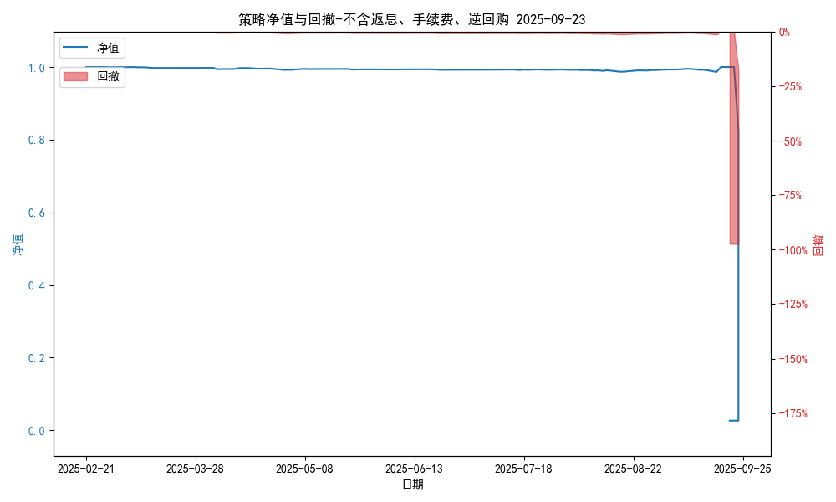
日净值增长率(不含返息、逆回购、手续费) | 0.00688%
三、保证金使用情况
占用 | 0.00 | -
账户权益 | 517,654.02 | -
风险度 | 0.0% | -
四、交易情况
交易方向及数量 | 今日交易: 0 只股指期货合约, 0 只股指期权合约， 成交合约价值 0.0 万 | 买入股票: 0 只, 卖出股票: 0 只, 股票合计成交金额: 0.0 万元
五、持仓情况
持仓品种及数量 | 当前持有: 0 只股指期货合约, 0 只股指期权合约, 持仓合约价值 0.0 万元, 其中: | 股票: 0 只
注: 1、总盈利/亏损(不含逆回购): 根据032盈亏数据计算,未扣除中金所申报费。 2、总盈利/亏损(含逆回购)：已扣除中金所申报费；按照O32盈亏数据计算的未扣除申报费的金额为：-29010095.12 元。 3、返息: 26112.85元。

量化一-收盘数据
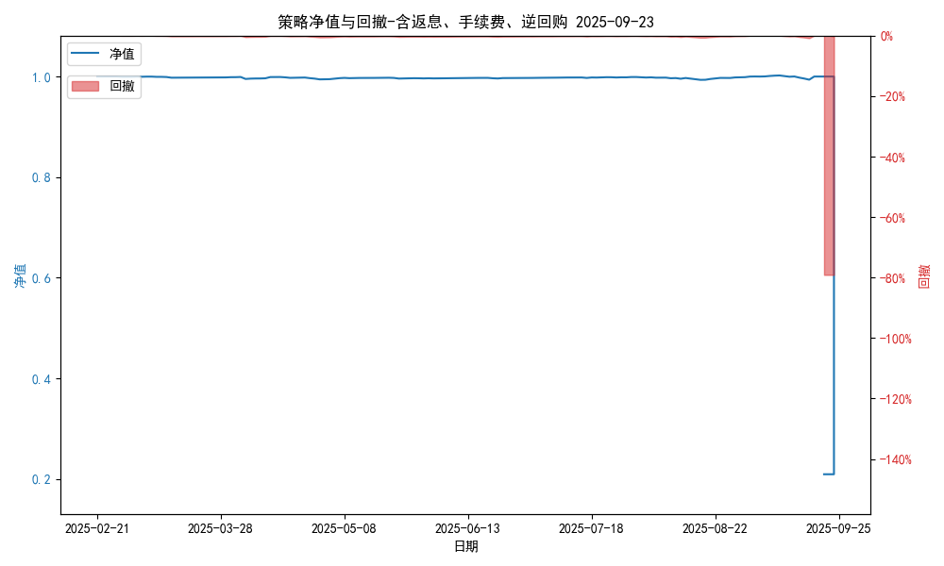
统计日期 | 2025-09-23 | (金额单位：元)
一、账户资产及收益情况
账户名称 | 量化一
账户编号 | 85001
资产单元名称 | 量化一-投机单元 | 权益类一单元
单元资产净值 | 5,781,739.29 | 500,021.33
账户资产净值 | 6,281,760.62
返息、逆回购 | 26,112.85 | 193,350.12
手续费 | 1,657.62 | -
盈利/亏损(含返息、逆回购、手续费) | -218,260.71 | -23,499,978.67
总盈利/亏损(含返息、逆回购、手续费) | -23,718,239.38
收益率(含返息、逆回购、手续费) | -79.0608%
盈利/亏损(不含返息、逆回购、手续费) | -246,031.18 | -101,227.76
总盈利/亏损(不含返息、逆回购、手续费) | -23,939,359.97
收益率(不含返息、逆回购、手续费) | -79.7979%
二、净值列示
实收资本 | 30,000,000.00
资产净值 | 6,281,760.62
总份额 | 30,000,000.00
期初单位净值 | 1.00
昨日单位净值(含返息、逆回购、手续费) | 0.20939
单位净值(含返息、逆回购、手续费) | 0.20939
日净值增长率(含返息、逆回购、手续费) | 0.00097%

昨日单位净值(不含返息、逆回购、手续费) | 0.02655
单位净值(不含返息、逆回购、手续费) | 0.20202
日净值增长率(不含返息、逆回购、手续费) | 660.90898%
三、保证金使用情况
占用 | 0.00 | -
账户权益 | 5,781,739.29 | -
风险度 | 0.0% | -
四、交易情况
交易方向及数量 | 今日交易: 0 只股指期货合约, 0 只股指期权合约， 成交合约价值 0.0 万 | 买入股票: 0 只, 卖出股票: 0 只, 股票合计成交金额: 0.0 万元
五、持仓情况
持仓品种及数量 | 当前持有: 0 只股指期货合约, 0 只股指期权合约, 持仓合约价值 0.0 万元, 其中: | 股票: 0 只
注: 1、盈利/亏损(不含逆回购)数据暂未包含中金所申报费，盈利/亏损(含逆回购)数据已包含中金所申报费。 2、返息: 26112.85元。

量化二-结算数据
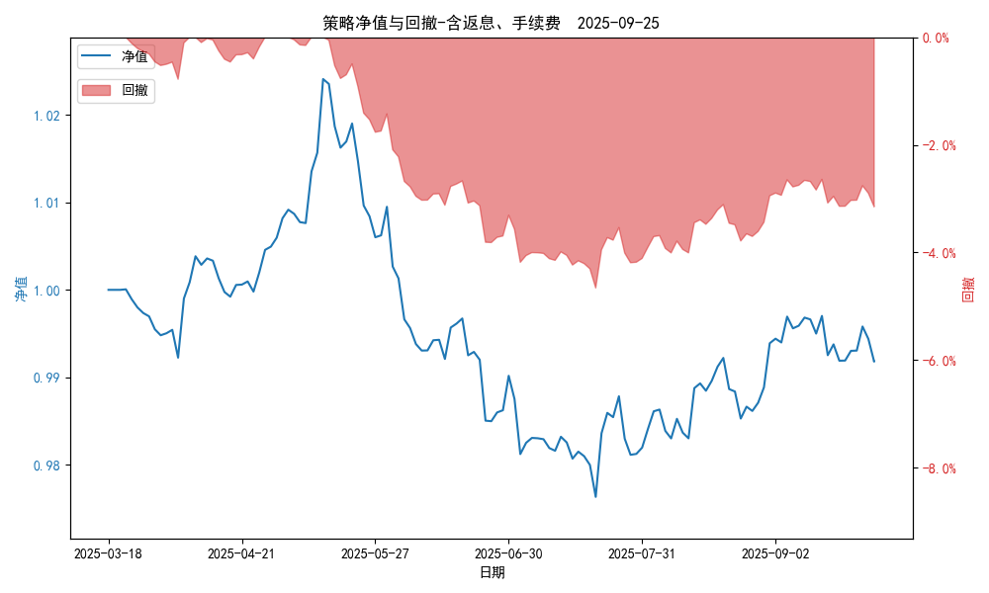
统计日期 | 2025-09-25, (金额单位：元)
一、账户资产及收益情况
账户名称 | 量化二
账户编号 | 85012
资产单元名称 | 量化二-投机单元
账户资产净值 | 9,918,006.43
返息 | 31,477.54
手续费 | 6,320.30
总盈利/亏损(含返息、手续费) | -81,993.57
收益率(含返息、手续费) | -0.8199%
总盈利/亏损(不含返息、手续费) | -119,791.41
收益率(不含返息、手续费) | -1.1979%
二、净值列示
实收资本 | 10,000,000.00
资产净值 | 9,918,006.43
总份额 | 10,000,000.00
期初单位净值 | 1.00
昨日单位净值(含返息、手续费) | 0.9918
单位净值(含返息、手续费) | 0.9918
日净值增长率(含返息、手续费) | 6e-05%
昨日单位净值(不含返息、手续费) | 0.98802
单位净值(不含返息、手续费) | 0.98802
日净值增长率(不含返息、手续费) | 9e-05%
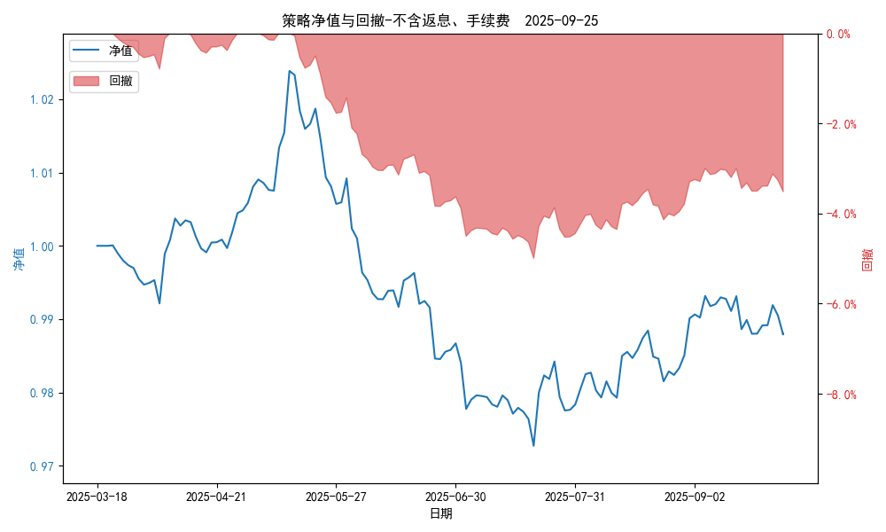
三、保证金使用情况
占用 | 644,261.25
账户权益 | 9,918,006.43
风险度 | 6.5238%
四、交易情况
交易方向及数量 | 今日交易 28 只期货合约 成交合约价值 428.23 万元 卖出开仓: 14 只 买入平仓: 9 只 买入开仓: 12 只 卖出平仓: 2 只
五、持仓情况
持仓品种及数量 | 共持仓 36只期货， 持仓合约价值 792.34 万元, 其中空仓: 22 只,多仓: 14 只

量化二-收盘数据
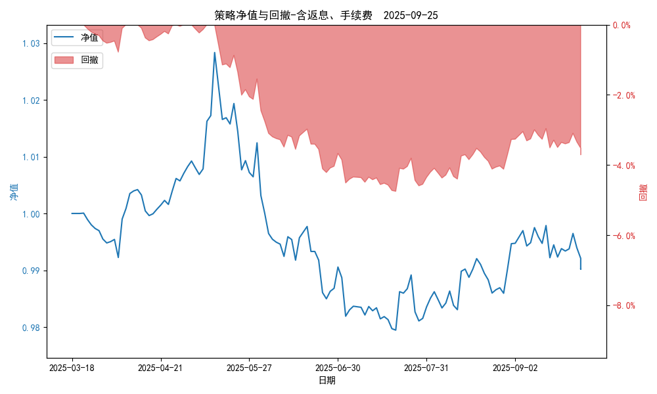
统计日期 | 2025-09-25, (金额单位：元)
一、账户资产及收益情况
账户名称 | 量化二
账户编号 | 85012
资产单元名称 | 量化二-投机单元
账户资产净值 | 9,902,043.00
返息 | 31,477.54
手续费 | 6,320.30
总盈利/亏损(含返息、手续费) | -97,957.00
收益率(含返息、手续费) | -0.9796%
总盈利/亏损(不含返息、手续费) | -135,754.84
收益率(不含返息、手续费) | -1.3575%
二、净值列示
实收资本 | 10,000,000.00
资产净值 | 9,902,043.00
总份额 | 10,000,000.00
期初单位净值 | 1.00
昨日单位净值(含返息、手续费) | 0.9902
单位净值(含返息、手续费) | 0.9902
日净值增长率(含返息、手续费) | 0.00043%
昨日单位净值(不含返息、手续费) | 0.98642
单位净值(不含返息、手续费) | 0.98642
日净值增长率(不含返息、手续费) | 0.00046%
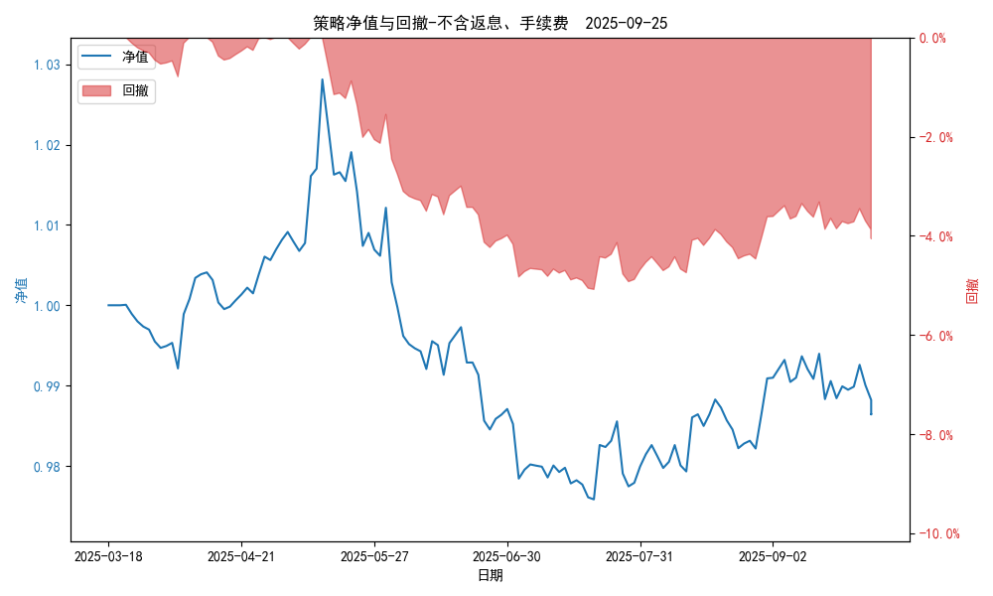
三、保证金使用情况
占用 | 644,261.25
账户权益 | 9,902,043.00
风险度 | 6.5063%
四、交易情况
交易方向及数量 | 今日交易 28 只期货合约 成交合约价值 428.23 万元 卖出开仓: 14 只 买入平仓: 9 只 买入开仓: 12 只 卖出平仓: 2 只
五、持仓情况
持仓品种及数量 | 共持仓 36只期货， 持仓合约价值 792.34 万元, 其中空仓: 22 只,多仓: 14 只

量化三-结算数据
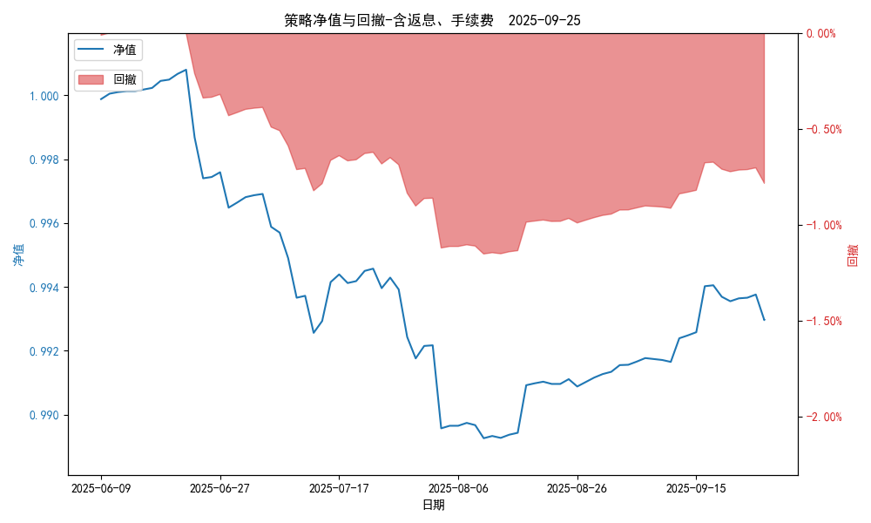
统计日期 | 2025-09-25, (金额单位：元) | 统计日期
一、账户资产及收益情况
账户名称 | 量化三
账户编号 | 85016
资产单元名称 | 量化三投机 | 量化三股票单元
单元资产净值 | 4,113,370.45 | 851,431.78
账户资产净值 | 4,964,802.23
返息、逆回购 | 12,237.78 | 1,469.36
手续费 | 1,781.16 | -
总盈利/亏损(含返息、逆回购、手续费) | -35,197.77
收益率(含返息、逆回购、手续费) | -0.704%
总盈利/亏损(不含返息、逆回购、手续费) | -50,686.07
收益率(不含返息、逆回购、手续费) | -1.0137%
二、净值列示
实收资本 | 5,000,000.00
资产净值 | 4,964,802.23
总份额 | 5,000,000.00
期初单位净值 | 1.00
昨日单位净值(含返息、逆回购、手续费) | 0.99296
单位净值(含返息、逆回购、手续费) | 0.99296
日净值增长率(含返息、逆回购、手续费) | 4e-05%
昨日单位净值(不含返息、逆回购、手续费) | 0.98986
单位净值(不含返息、逆回购、手续费) | 0.98986
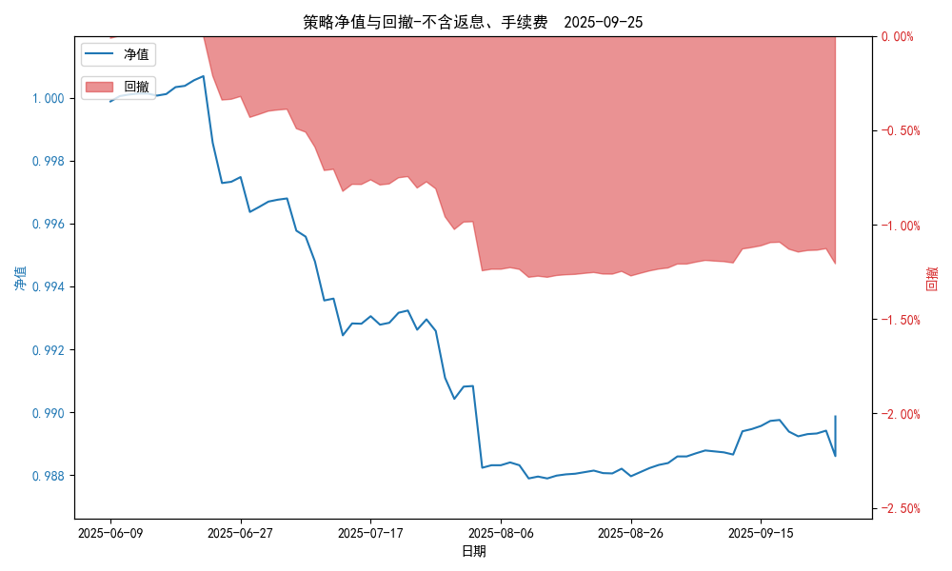
日净值增长率(不含返息、逆回购、手续费) | 0.00028%
三、保证金使用情况
占用 | 79,919.00 | -
账户权益 | 4,113,370.45 | -
风险度 | 1.9419% | -
四、交易情况
交易方向及数量 | 今日交易 2 只期货, 成交合约价值 2730.98 万元,其中 1.国债期货: 买入开仓: 1只 (TL2512) 卖出平仓: 1只 (TL2512) 2.黄金期货: 买入开仓: 1只 (au2512) 卖出平仓: 1只 (au2512) 3.铜期货:无 4.其他品种:无 | 买入股票: 0 只, 卖出股票: 0 只, 股票合计成交金额: 0 万元
五、持仓情况
持仓品种及数量 | 共持仓: 1 只期货, 持仓合约价值 227.92 万元, 其中: 国债期货 1只 (多仓: 1只) 黄金期货 0只 铜期货 0只 其他品种 0只 | 股票: 0 只

量化三-收盘数据
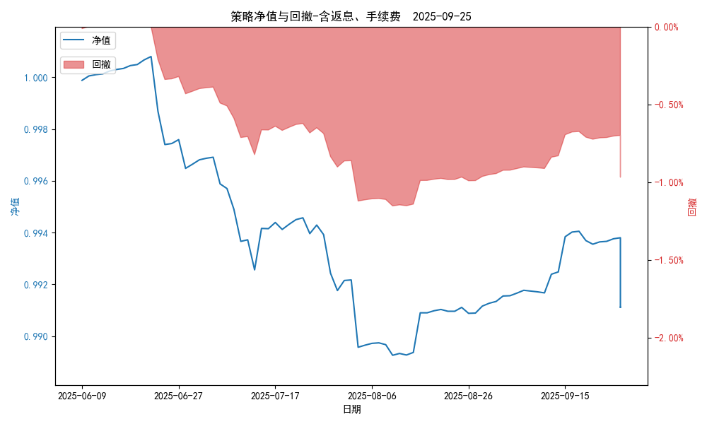
统计日期 | 2025-09-25, (金额单位：元) | 统计日期
一、账户资产及收益情况
账户名称 | 量化三
账户编号 | 85016
资产单元名称 | 量化三投机 | 量化三股票单元
单元资产净值 | 4,104,124.65 | 851,431.78
账户资产净值 | 4,955,556.43
返息、逆回购 | 12,237.78 | 1,469.36
手续费 | 1,781.16 | -
盈利/亏损(含返息、逆回购、手续费) | -45,875.35 | 1,431.78
总盈利/亏损(含返息、逆回购、手续费) | -44,443.57
收益率(含返息、逆回购、手续费) | -0.8889%
盈利/亏损(不含返息、逆回购、手续费) | -59,894.29 | -37.58
总盈利/亏损(不含返息、逆回购、手续费) | -59,931.87
收益率(不含返息、逆回购、手续费) | -1.1986%
二、净值列示
实收资本 | 5,000,000.00
资产净值 | 4,955,556.43
总份额 | 5,000,000.00
期初单位净值 | 1.00
昨日单位净值(含返息、逆回购、手续费) | 0.99111
单位净值(含返息、逆回购、手续费) | 0.99111
日净值增长率(含返息、逆回购、手续费) | 0.00013%

昨日单位净值(不含返息、逆回购、手续费) | 0.98801
单位净值(不含返息、逆回购、手续费) | 0.98801
日净值增长率(不含返息、逆回购、手续费) | 0.00037%
三、保证金使用情况
占用 | 79,919.00 | -
账户权益 | 4,104,124.65 | -
风险度 | 1.9473% | -
四、交易情况
交易方向及数量 | 今日交易 2 只期货, 成交合约价值 2730.98 万元,其中 1.国债期货: 买入开仓: 1只 (TL2512) 卖出平仓: 1只 (TL2512) 2.黄金期货: 买入开仓: 1只 (au2512) 卖出平仓: 1只 (au2512) 3.铜期货:无 4.其他品种:无 | 买入股票: 0 只, 卖出股票: 0 只, 股票合计成交金额: 0 万元
五、持仓情况
持仓品种及数量 | 共持仓: 1 只期货, 持仓合约价值 227.92 万元, 其中: 国债期货 1只 (多仓: 1只) 黄金期货 0只 铜期货 0只 其他品种 0只 | 股票: 0 只

